Sayfa5
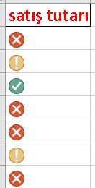
satış tutarı | >2000 den büyük 2000< ve >1000 den büyük olanlar şekildeki gibi biçimlensin
40.25
1468.46
2479.53
736.8
122.8
1270.53
672

